U+报价单
2023年MAG U+系列产品报价单（含税）
序号 | 渠道 | 图片 | 产品名称 | 产品规格 | 箱规 | 批发价（元） | 实体零售指导价（元） | 产品条码
1 | 实体款 | 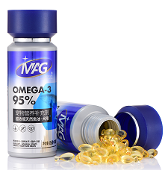 | MAG超浓缩天然鱼油（犬用）0.5g*100粒 | 0.5g*100粒 | 60瓶 | 168 | 210 | 6959504786450
2 | 实体款 | 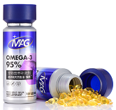 | MAG超浓缩天然鱼油（猫用）0.5g*100粒 | 0.5g*100粒 | 60瓶 | 168 | 210 | 6959504725862
3 | 实体款 |  | MAG关节生医护版（犬用）1.5g/片×40片 | 1.0g/片×40片 | 60盒 | 90 | 128 | 6959504725497
4 | 实体款 |  | MAG关节生医护版（猫用）1.0g/片×40片 | 1.0g/片×40片 | 60盒 | 90 | 128 | 6959504725473
5 | 实体款 | 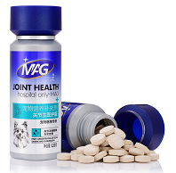 | MAG关节生医护版（犬用）120g | 120g | 60瓶 | 148 | 198 | 6959504721451
6 | 实体款 | 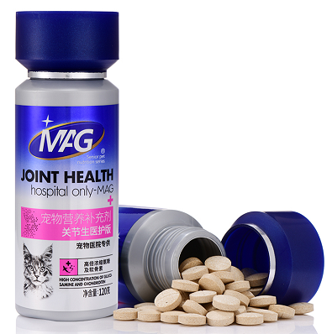 | MAG关节生医护版（猫用）120g | 120g | 60瓶 | 192 | 256 | 6959504725411
7 | 实体款 | 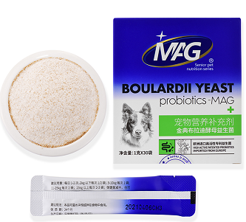 | MAG金典布拉迪酵母益生菌（犬用）1g*30袋 | 1g*30袋 | 60盒 | 68 | 98 | 6959504723653
8 | 实体款 | 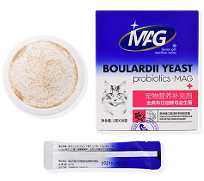 | MAG金典布拉迪酵母益生菌（猫用）1g*30袋 | 1g*30袋 | 60盒 | 68 | 98 | 6959504725480
9 | 实体款 | 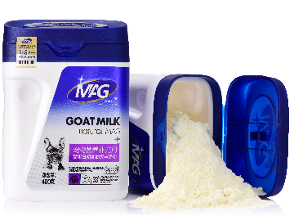 | MAG高蛋白初乳幼犬羊奶粉400g | 400g | 18罐 | 138 | 198 | 6959504721369
10 | 实体款 | 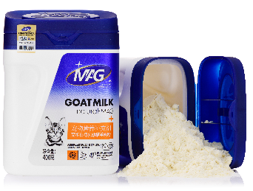 | MAG高蛋白初乳幼猫羊奶粉400g | 400g | 18罐 | 138 | 198 | 6959504721543
11 | 实体款 | 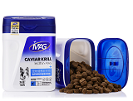 | MAG鱼籽酱磷虾蛋黄卵磷脂（犬用）700g | 700g | 18罐 | 96 | 138 | 6959504755463
12 | 实体款 | 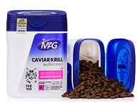 | MAG鱼籽酱磷虾蛋黄卵磷脂（猫用）700g | 700g | 18罐 | 96 | 138 | 6959504725121
13 | 实体款 |  | MAG鱼籽酱磷虾蛋黄卵磷脂（犬）450gU+ | 450g | 18罐 | 68 | 98 | 6959504754251
14 | 实体款 |  | MAG鱼籽酱磷虾蛋黄卵磷脂（猫）350gU+ | 350g | 18罐 | 68 | 98 | 6959504755128
15 | 实体款 | 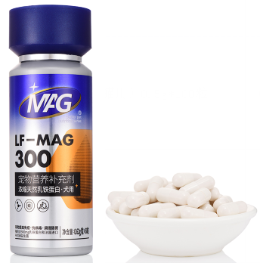 | MAG浓缩天然乳铁蛋白（犬用）0.62g/粒×60粒 | 0.62g/粒×60粒 | 60瓶 | 295 | 368 | 6959504758747
16 | 实体款 | 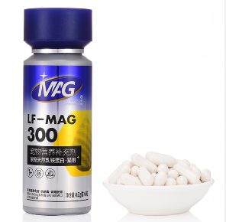 | MAG浓缩天然乳铁蛋白（猫用）0.62g/粒×60粒 | 0.62g/粒×60粒 | 60瓶 | 295 | 368 | 6959504728597

